REQUEST_TABLE
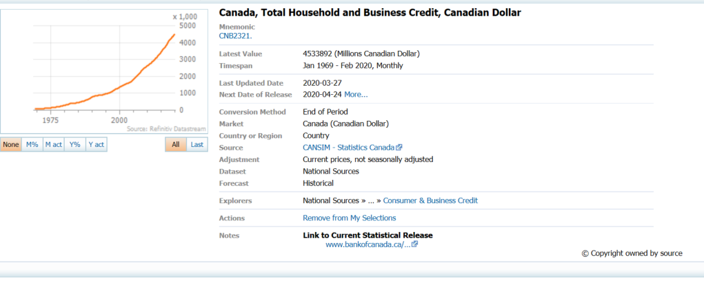
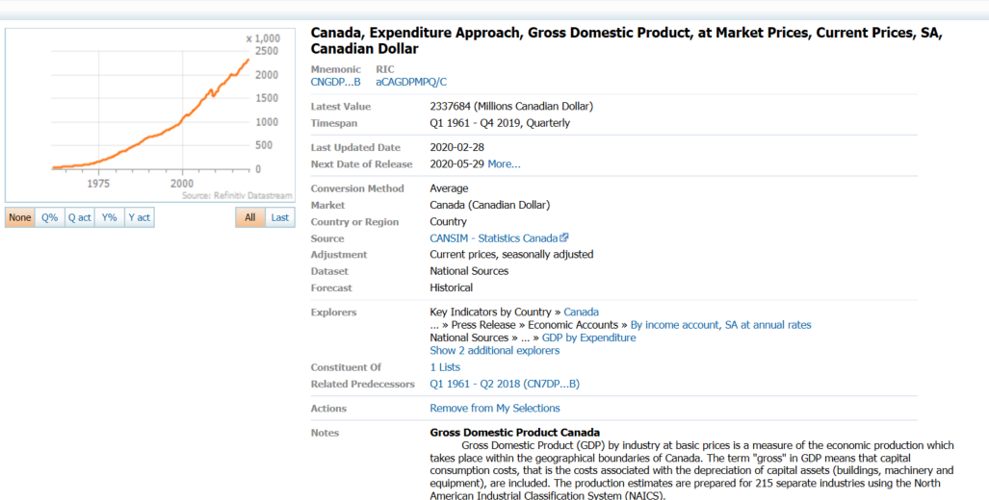
3.0.26.10

 |  |  |  |  |  |  |  |  |  | Last Refreshed: | 2020-04-08
 | Update | Request Type | Format | Series Lookup | Datatype/Expressions | Start Date | End Date | Freq |  | Status | Description |  |  | Statistics |  |  |  | Sequencing
 |  |  |  |  |  |  |  |  |  |  |  | Rows | Cols | Total | Started | Finished | Duration
 | YES | TS | RCM | CNB2321. |  | 01/01/1969 |  | Quarterly | ='Quarterly'!$A$1 | OK |  | 207 | 2 | 414 | 16:13:41 | 16:13:44 | 0:00:02
 | YES | TS | RCM | CNB2321. |  | 01/01/1969 |  | Monthly | ='Monthly '!$A$1 | OK |  | 617 | 2 | 1234 | 16:13:42 | 16:13:45 | 0:00:04
 | YES | TS | RCM | CNGDP...B |  | 01/01/1969 |  | Quarterly | ='Ratio to GDP'!$A$1 | OK |  | 207 | 2 | 414 | 16:13:42 | 16:13:47 | 0:00:05

